Test Cases
 |  |  | CASOS DE PRUEBA

Estudiante: | Paola Melani Quispe Mamani

INICIO DE SESION
ID | Título | Precondición | Pasos | Datos de prueba | Resultado esperado | Resultado obtenido
TC-LOGIN-01 | Login exitoso | Usuario registrado en el sistema | 1. Ir a la pantalla de login 2. Ingresar email válido 3. Ingresar contraseña correcta 4. Clic en “Ingresar” | Email: asd@gmail.com Contraseña: 123123 | Ingresar al sistema | 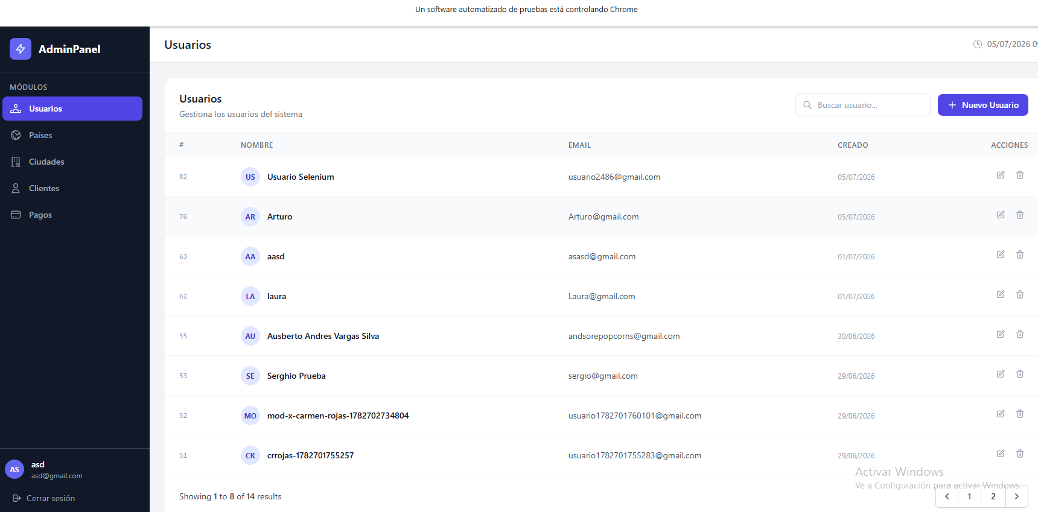
TC-LOGIN-02 | Login con correo incorrecto | Usuario no autenticado | 1. Ir a login 2.Ingresar email incorrecto 3. Clic en “Ingresar” | Email: correo_incorrecto@gmail.com | Mensaje "Las credenciales no son correctas." | 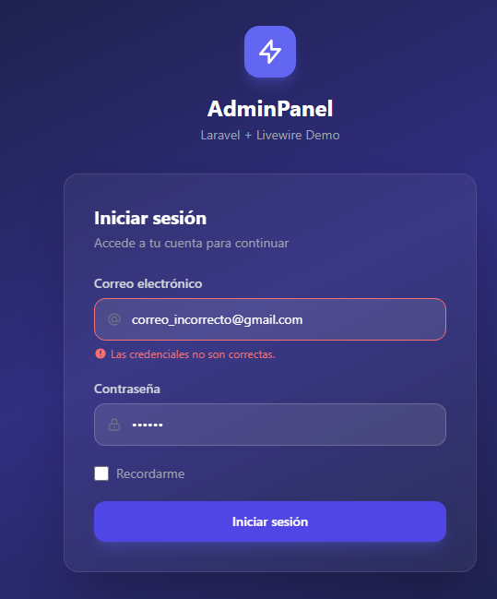
TC-LOGIN-03 | Login con contraseña corta | Usuario no autenticado | 1. Ir a login 2.Ingresar contraseña menor de 6 digitos 3. Clic en “Ingresar” | contraseña: 123 | Mensaje "La contraseña debe terner al menos 6 digitos" | 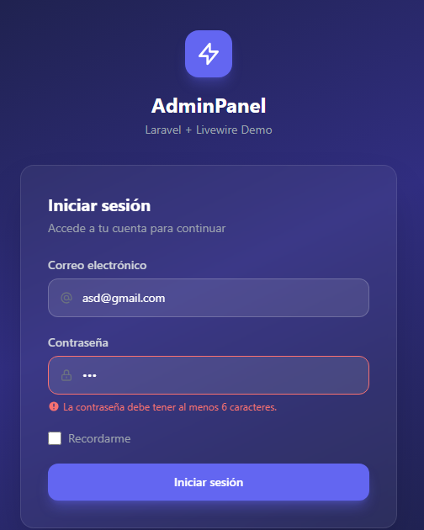
 |  |  | REGISTRO DE USUARIO
TC-REG-01 | Crear usuario correctamente | Iniciar sesion con un usuario existente | 1. Iniciar sesion 2. Clic en el boton "Nuevo usuario" 3. Registrar los datos de usuario, email y contraseña validos 4. Clic en el boton "Crear Usuario" | Usuario: Usuario Selenium Email: usuario2485@gmail.com Contraseña: 123456 | Mensaje "Usuario Creado correctamente" | 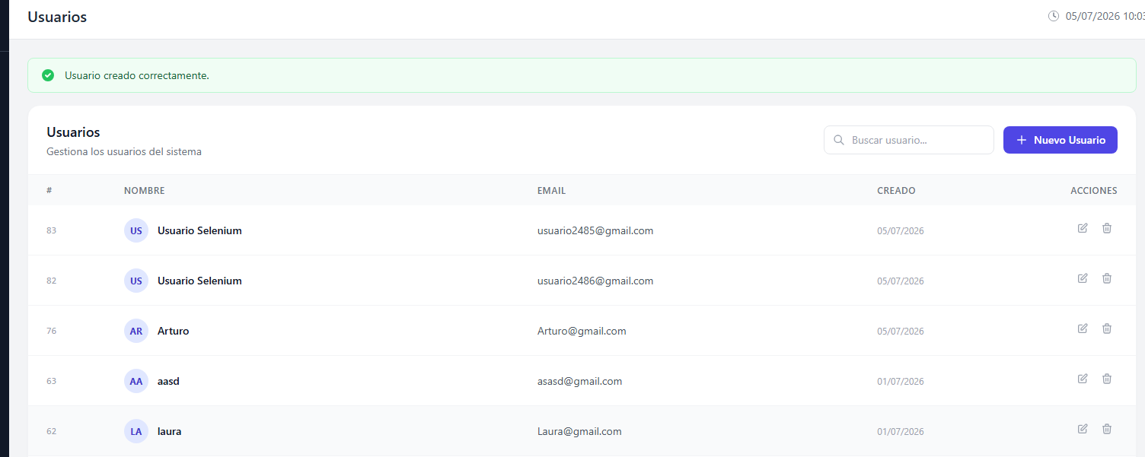
TC-REG-02 | Email duplicado | Iniciar sesion con un usuario existente | 1. Iniciar sesion 2. Clic en el boton "Nuevo usuario" 3. Registrar un email ya existente 4. Clic en el boton "Crear Usuario" | Usuario: Paola Email: asd@gmail.com Contraseña: 123456 | Mensaje email ya registrado | 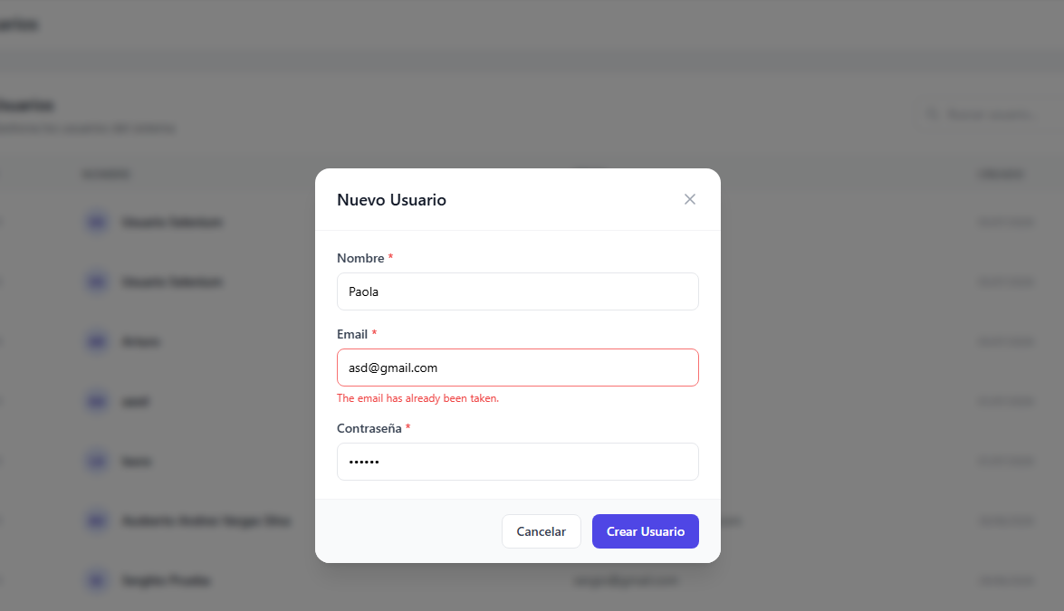
TC-REG-03 | Email inválido | Iniciar sesion con un usuario existente | 1. Iniciar sesion 2. Clic en el boton "Nuevo usuario" 3. Registrar un email invalido 4. Clic en el boton "Crear Usuario" | Usuario: Paola Email: correo Contraseña: 123456 | Mensaje de validacion | 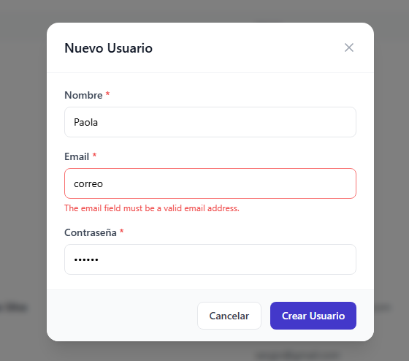
TC-REG-04 | Usuario vacío | Iniciar sesion con un usuario existente | 1. Iniciar sesion 2. Clic en el boton "Nuevo usuario" 3. Registrar solo email y contraseña 4. Clic en el boton "Crear Usuario" | Usuario: Email:nombrevacio@gmail.com Contraseña: 123456 | Mensaje de campo requerido | 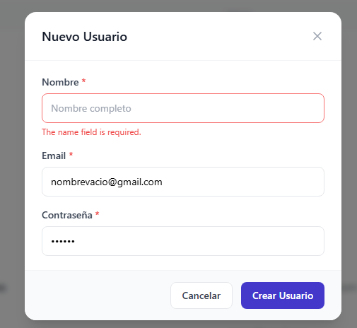
TC-REG-05 | Email vacío | Iniciar sesion con un usuario existente | 1. Iniciar sesion 2. Clic en el boton "Nuevo usuario" 3. Registrar solo usuario y contraseña 4. Clic en el boton "Crear Usuario" | Usuario: Paola Email: Contraseña: 123456 | Mensaje de campo requerido | 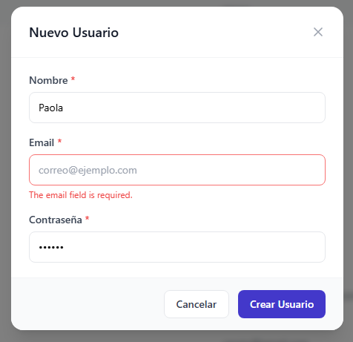
TC-REG-06 | Contraseña corta | Iniciar sesion con un usuario existente | 1. Iniciar sesion 2. Clic en el boton "Nuevo usuario" 3. Registrar una contraseña menor a 6 digitos 4. Clic en el boton "Crear Usuario" | Usuario: Email:passwordcorta@gmail.com Contraseña: 12 | Mensaje "La contraseña debe terner al menos 6 digitos" | 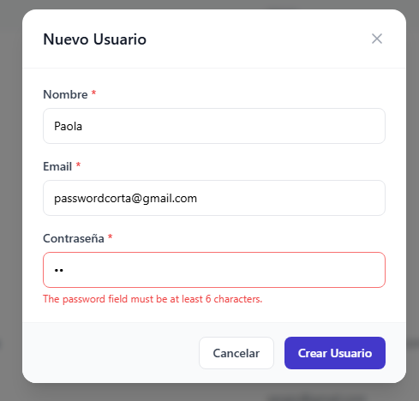
 |  |  | ELIMINAR USUARIO
TC-DEL-01 | Eliminar usuario | Usuario existente | 1. Iniciar sesion 2. Clic en el icono de eliminar 3. Clic boton "Eliminar" | Usuario válido | Mensaje "Usuario eliminado"
TC-DEL-02 | Cancelar eliminación | Usuario existente | 1. Iniciar sesion 2. Clic en el icono de eliminar 3. Clic boton "Cancelar" | Usuario válido | Retornar al listado de usuarios sin haber eliminado el usuario

